Estrategia
$$Vida Total vs Daño=Ganada el mayor \\ (VidaT<ó >Daño$$
$$Ataque vs Defensa=Gana el mayor \\ Ataque<ó>Defensa$$
$$Sinergia vs Sinergia=Gana el mayor \\ Sinergia<ó>Sinergia$$
Nombres: Sebastian Echeverria 1138122 --- Laura Calderon 1088821
Propiedades a evaluar | Razon | Como se decidira al ganador: | Puntos de Vida vs Daño | Ataque contra defensa | Sinergia | Calculos
Puntos de vida | La cantidad de daño que puede sopportar la baraja entera. | El ganador se decidira por un sistema de puntos el cual se organiza de la siguiente manera: | Se restaran los puntos de vida de cada mazo con el numero de daño que el mazo contrario puede hacer. Si el daño recibido es menor a su vida ganan un punto y si es viceversa entonces la baraja contrario gana uno. | Ahora bien la siguiente forma en la cual vamos a dar un punto es por su ataque contra la defensa del otro, si la defensa es mayor al ataque el enemigo gana un punto y si es mayor el atacante gana un punto. | Este sera la opcion especial si y solo si los decks resultan en un empate. Al momento de crear una baraja esta inmediatamente recibe una sinergia la cual es la habilidad de las cartas para funcionar juntas. En este caso la que tenga mas sinergia es la que terminara ganando la batalla.

Daño | La cantidad de daño que esta baraja puede hacer.

Ataque | El ataque es un factor muy bueno dentro del juego, si una baraja tiene suficiente ataque esta puede superar una buena defensa.

Defensa | Aqui se basa en que una defensa lo suficiente fuerte puede llegar a abrumar a una fuerza de ataque y llegar a volverse un buen ataque.

Sinergia | La sinergia se baza en que tan bien trabajan en equipo las cartas que juegas, en este caso este puede ser el factor decisivo dentro de un empate.

Jugador 1 - Mazo 1
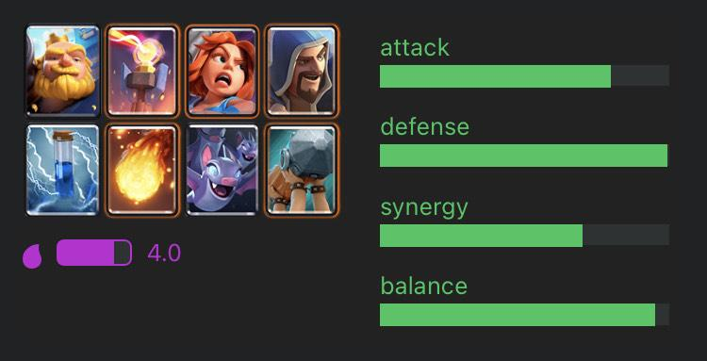
Torre del Noble |  |  |  |  | Estrategia de la baraja:
Nombre | Puntos de vida | Daño | Elixir | Stadisticas del mazo | Al momento de crear la baraja me centre en la defensa de esta misma, dandole un buen ataque pero una excelente defensa, por lo tanto este mazo se centra en volver una defensa existosa en un buen ataque. Utilizando la defensiva para crear la mejor ofensiva.
Gigante Noble | 3072 | 307 | 6 | Ataque:
Torre infernal | 1749 | 1112.5 | 5 | Verde (7.0)
Valkiria | 1908 | 178 | 4 | Defensa:
Mago | 720 | 281 | 5 | Verde (10.0)
Zap! | 0 | 192 | 2 | Sinergia:
Bola de fuego | 0 | 689 | 4 | Verde (6.0)
Murcielagos | 405 | 405 | 2
Ariete de batalla | 2251 | 670 | 4
Totales | 10105 | 3834.5
Imágenen:

Jugador 1 - Mazo 2
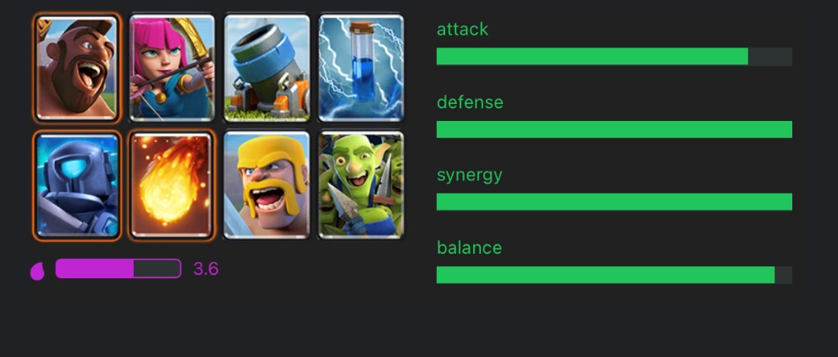
Defensiva Barbara |  |  |  |  | Estrategia de la baraja:
Nombre | Puntos de vida | Daño | Elixir | Stadisticas del mazo | Esta baraja fue mas centrada a la sinergia como se puede ver esta tiene una sinergia perfecta junto con una defensa impenetrable, esto equivale a que en esta baraja todas las cartas llegan a trabajar siempre entre ellas, como se puede aprecio aquí la gran ventaja es que no importa que tipo de combinacion de cartas se use se podra defender existosamente y esto puede llevar a un buen contraataque.
Monta Puercos | 1696 | 318 | 4 | Ataque:
Arqueras | 608 | 214 | 3 | Verde (8.0)
Mortero | 1396 | 266 | 4 | Defensa:
Zap! | 0 | 192 | 2 | Verde (10.0)
Mini Pekka | 1361 | 720 | 4 | Sinergia:
Bola de fuego | N/A | 689 | 4 | Verde (9.2)
Barbaros | 3350 | 960 | 5
banda de duendes | 1005 | 603 | 3
Totales | 9416 | 3962
Imágenen:

Jugador 2- Mazo 1
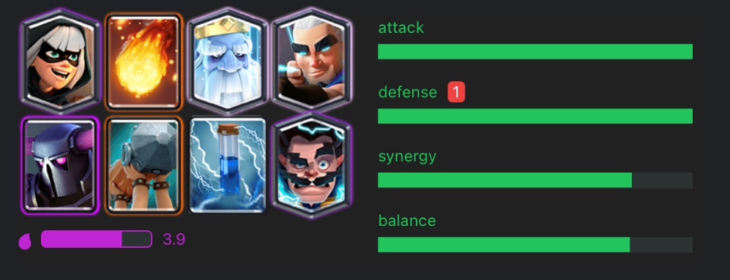
La venganza del noble |  |  |  |  | Estrategia de la baraja:
Nombre | Puntos de vida | Daño | Elixir | Stadisticas del mazo | Esta baraja fue diseñada para maximizar ambos ataque y defensa pero con un costo el cual es que no todas las cartas funcionan entre si. Como se puede ver en la imagen la sinergia de la baraja esta un poco bajo como la de balance, esto es por que esta baraja se baza en hacer combos especificos con ciertas cartas más que defender o atacar.
Bandida | 907 | 387 | 3 | Ataque:
Bola de fuego | 0 | 689 | 4 | Verde (10.0)
Rey Fantasma | 1210 | 261 | 3 | Defensa:
Arquero magico | 532 | 134 | 4 | Verde (10.0)
Pekka | 3760 | 816 | 7 | Sinergia:
Ariete de batalla | 911 | 265 | 4 | Verde (7.8)
Zap! | 0 | 192 | 2
Mago Electrico | 713 | 225 | 4
Totales | 8033 | 2969
Imágenen:

Jugador 2 - Mazo 2
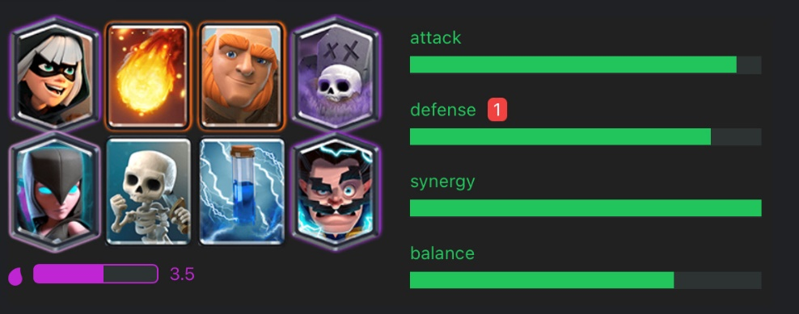
Las tierras oscuras |  |  |  |  | Estrategia de la baraja:
Nombre | Puntos de vida | Daño | Elixir | Stadisticas del mazo | En esta baraja se fue completamente a sinergia y al uso de los esqueletos como fuente principal para tanto proteger como atacar. En esta se utiliza el gigante como escudo en la mayoria de jugadas mientras que los demas personajes funcionan en union con ellos mismos. No es la baraja con mayor ataque o defensa pero sigue siendo una baraja viable dentro de los torneos por su increible uso.
Bandida | 907 | 193 | 3 | Ataque:
Bola de fuego | 689 | 207 | 4 | Verde (9.2)
Gigante | 4091 | 254 | 5 | Defensa:
Cementerio | 1539 | 1539 | 5 | Verde (8.0)
Bruja Nocturna | 1069 | 476 | 4 | Sinergia:
Esqueletos | 243 | 243 | 1 | Verde (10.0)
Zap! | 0 | 192 | 2
Mago Electrico | 713 | 225 | 4
Totales | 9251 | 3329

